汽轮机计算-背压
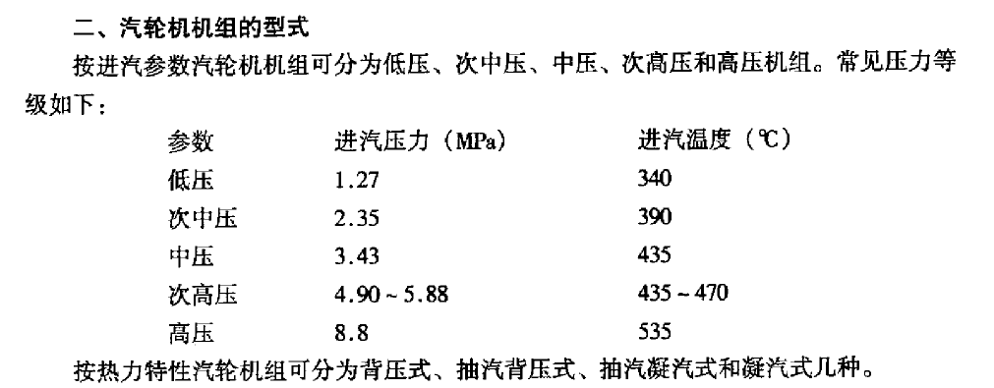
1、发电功率估算
〔1〕 | 汽轮机内效率 | ηTi |  | 给定 | 0.78 | 设定值（给出推荐值，操作者手动输入）
〔2〕 | 机械效率 | ηm |  | 给定 | 0.95 | 设定值（给出推荐值，操作者手动输入）
〔3〕 | 发电机效率 | ηg |  | 给定 | 0.97 | 设定值（给出推荐值，操作者手动输入）
〔4〕 | 主蒸汽 压力 |  | Mpa | 设计参数 | 8.83 | 输入值（调用锅炉数据，参考右表进行选取）
〔5〕 | 温度 |  | ℃ | 设计参数 | 540.00 | 输入值（调用锅炉数据，参考右表进行选取）
〔6〕 | 流量 | G1 | t/h | 热源产生主蒸汽总流量 | 130.00 | 输入值（调用锅炉计算结果,可以手动修改）
〔7〕 | 熵 |  | kJ/(kg·℃) | 查表 | 6.80
〔8〕 | 焓 | Izo | kJ/kg | 查表 | 3488.98
〔9〕 | 抽汽点 压力 | P2' | Mpa | 设计参数 | 0.20 | 输入值
〔10〕 | 温度 |  | ℃ | 查表 | 120.21 | 输入值也可以查询熵焓表
〔11〕 | 熵 | S' | kJ/(kg·℃) | 主蒸汽绝热等熵 | 6.80
〔12〕 | 焓 | Izob | kJ/kg | 查表 | 2576.32
〔13〕 | 焓 | Izob | kJ/kg | 查表 | 2576.32
〔14〕 | 流量 | G2 | t/h |  | 0.00 | 输入值
〔15〕 | 抽汽后蒸汽量 | G | t/h | G1+G2 | 130.00
〔16〕 | 压力 | P2' | Mpa |  | 0.20
〔17〕 | 焓 | Ih | kJ/kg | （（G1-G3）*Izob+G2*Izo'）/G | 2576.32
〔18〕 | 熵 | Sh | kJ/(kg·℃) | 查表 | 6.80
〔19〕 | 乏汽 压力 | P3 | Mpa | 湿冷：0.005～0.007 空冷0.015 | 0.009 | 设定值（给出推荐值，操作者手动输入）
〔20〕 | 焓 | Ipo | kJ/kg | 汽轮机绝热等熵做功排汽焓值，查表 | 2139.95
〔21〕 | 总发电量 | P | kw |  | 35123.29
〔22〕 | 去除抽汽后 | P | MW | 经验值：有高加0.85；无高加0.9；无低价0.95 | 29.85
〔23〕 | 选定 | P | MW |  | 73 | 调用f24的数据，人为修改
〔24〕 | 全厂汽水损失 |  |  |  | 0.03 | 设定值（给出推荐值，操作者手动输入）
 | 进汽量 |  | t/h | 选定 | 300.00 | 输入值（调用锅炉计算结果,可以手动修改）
2、汽轮机回热系统计算--高压设5-6回热，给水温度210-230；中温中压4-5及回热，给水温度150-170；1.3MPa低压2级回热，给水温度104；2.4MPa低压3-4级回热，给水温度150；
根据情况选择加热器形式：汇集式或者疏水放流式加热器，汇集式带疏水泵将疏水打至给水；假定换热效率0.98
序号 | 给水出水温度 | 给水出口焓 | 上端差 | 饱和水温度--加热器疏水温度 | 饱和水焓 | 工作压力 | 抽汽管压损 | 抽汽压力 | 抽汽焓 | 抽汽量 |  |  | #NAME?
符号 | tw2 | hw2 | φ | te‘ | he’ | pe‘ | ΔPe | Pe | he | Δde‘ | 148.6 | 1193.4 | 272.5 | 31.5 | 3137.5 | 117.5
单位 | ℃ | kj/kg | ℃ | ℃ | ℃ | Mpa | Mpa | Mpa | kj/kg | t/h | 186.3 | 1044.8 | 241 | 41.4 | 3020 | -305
HH1 | 215 | 920.61 | 2.8 | 217.80 | 933.49 | 2.22 | 8% | 2.42 | 3089.68 | 18.01 | 146.3 | 858.5 | 199.6 | 31.2 | 3325 | 195.6
HH2 | 187.0 | 793.75 | 2.8 | 189.80 | 806.67 | 1.25 | 8% | 1.36 | 2946.06 | 17.08 | 152.5 | 712.2 | 168.4 | 35.4 | 3129.4 | 199.3
假设 | 化学补水 | 温度： | 50 | 压力： | 1.18 | 焓值： | 210.34310025 | 量： | #REF! |  | 124.3 | 559.7 | 133 | 29.3 | 2930.1 | 175.9
D | 158.0 | 666.89 |  |  |  | 0.59 | 8% | 0.64 | 2784.70 | #REF! | 84.2 | 435.4 | 103.7 | 20.1 | 2754.2 | 118.6
LH1 | 120.0 | 505.68 | 2.8 | 122.80 | 515.69 | 0.22 | 8% | 0.24 | 2604.04 | #REF! | 93.1 | 351.2 | 83.6 | 22.2 | 2635.6 | 127.5
LH2 | 82.0 | 344.47 | 2.8 | 84.80 | 355.11 | 0.06 | 8% | 0.06 | 2394.82 | #REF! | #REF! | 258.1 | 61.4 | #REF! | 2508.1 | #REF!
C | 43.8 | 183.26 |  |  |  | 0.009
注意：除氧器压力、温度选择原则---大气式除氧器0.02MPa，104℃；中压除氧器0.3MPa，130℃；高压除氧器0.5MPa，159℃；压力均为表压；抽汽压力略高于除氧压力

3、组内功率计算及校核--（1）注意补汽压力所对应的的补汽点位置；（2）注意无高加时，高加抽气压力需手动修改
〔1〕 | 汽轮机内效率 | ηTi |  | 给定 | 0.82 | 设定值（给出推荐值，操作者手动输入）
〔2〕 | 机械效率 | ηm |  | 给定 | 0.95 | 设定值（给出推荐值，操作者手动输入）
〔3〕 | 发电机效率 | ηg |  | 给定 | 0.97 | 设定值（给出推荐值，操作者手动输入）
〔4〕 | 主蒸汽 压力 |  | Mpa | 设计参数 | 8.83 | 输入值（调用锅炉计算结果）
〔5〕 | 温度 |  | ℃ | 设计参数 | 540.00 | 输入值（调用锅炉计算结果）
〔6〕 | 流量 | G1 | t/h | 热源产生主蒸汽总流量 | 300.00 | 输入值（调用锅炉计算结果,可以手动修改）
〔7〕 | 熵 |  | kJ/(kg·℃) | 查表 | 6.80
〔8〕 | 焓 | Izo | kJ/kg | 查表 | 3488.98
〔9〕 | 1#高压 压力 |  | Mpa |  | 2.42
〔10〕 | 熵 | S' | kJ/(kg·℃) | 主蒸汽绝热等熵 | 6.80
〔11〕 | 温度 |  | ℃ | 查表 | 332.95
〔12〕 | 焓 | Izob | kJ/kg | 查表 | 3089.68
〔13〕 | 流量 | GH1 | t/h |  | 18.01
〔14〕 | 主汽至HH1功率 | P2 | KW |  | 25221.77 | 输出计算结果
〔15〕 | 2#高压 压力 |  | Mpa |  | 1.36
〔16〕 | 熵 | S' | kJ/(kg·℃) | 主蒸汽绝热等熵 | 6.80
〔17〕 | 温度 |  | ℃ | 查表 | 257.14
〔18〕 | 焓 | Izob | kJ/kg | 查表 | 2946.06
〔19〕 | 流量 | GH2 | t/h |  | 17.08
〔20〕 | HH1至HH2功率 | P3 | KW |  | 8526.78 | 输出计算结果
〔21〕 | D除氧 压力 |  | Mpa |  | 0.64
〔22〕 | 熵 | S' | kJ/(kg·℃) | 主蒸汽绝热等熵 | 6.80
〔23〕 | 温度 |  | ℃ | 查表 | 171.96
〔24〕 | 焓 | Izob | kJ/kg | 查表 | 2784.70
〔25〕 | 流量 | GD | t/h |  | #REF!
〔26〕 | HH2至D功率 | P4 | KW |  | 8999.45 | 输出计算结果
〔27〕 | 抽汽点 压力 | P2' | Mpa | 设计参数 | 0.20
〔28〕 | 温度 |  | ℃ | 设计参数 | 120.21
〔29〕 | 熵 | S' | kJ/(kg·℃) | 主蒸汽绝热等熵 | 6.80
〔30〕 | 焓 | Izob | kJ/kg | 实际焓值 | 2576.32
〔32〕 | 流量 | G2 | t/h |  | 0.00
〔33〕 | D至抽汽功率 | P1 | KW |  | #REF! | 输出计算结果
〔34〕 | 1#低加 压力 |  | Mpa |  | 0.24
〔35〕 | 熵 | S' | kJ/(kg·℃) | 主蒸汽绝热等熵 | 6.80
〔36〕 | 温度 |  | ℃ | 查表 | 125.50
〔37〕 | 焓 | Izob | kJ/kg | 查表 | 2604.04
〔38〕 | 流量 | GL2 | t/h |  | #REF!
〔39〕 | 抽汽至LH1功率 | P5 | KW |  | #REF! | 输出计算结果
〔40〕 | 2#低加 压力 |  | Mpa |  | 0.06
〔41〕 | 熵 | S' | kJ/(kg·℃) | 主蒸汽绝热等熵 | 6.80
〔42〕 | 温度 |  | ℃ | 查表 | 86.94
〔43〕 | 焓 | Izob | kJ/kg | 查表 | 2394.82
〔44〕 | 流量 | GL2 | t/h |  | #REF!
〔45〕 | LH1至LH2功率 | P6 | KW |  | #REF! | 输出计算结果
〔46〕 | 乏汽 压力 | P3 | Mpa | 湿冷：0.005～0.007 空冷0.015 | 0.005
〔47〕 | 熵 | S' | kJ/(kg·℃) | 主蒸汽绝热等熵 | 6.80
〔48〕 | 焓 | Ipo | kJ/kg | 汽轮机绝热等熵做功排汽焓值，查表 | 2071.94
〔49〕 | 实际焓 | Ipo‘ | kJ/kg |  | 2130.05
〔50〕 | 饱和蒸汽焓 | Ipog | kJ/kg | 查表 | 2560.77
〔51〕 | 饱和水焓 | Ipos | kJ/kg | 查表 | 137.77
〔52〕 | 干度 | x |  | (Ipo'-Ipos）/（Ipog-Ipos）小型汽轮机排汽湿度控制在10~12%以内 | 17.8%
〔53〕 | 流量 | GL2 | t/h | 压力提高，排汽干度降低； | #REF!
〔54〕 | LH2至乏汽功率 | P7 | KW |  | #REF! | 输出计算结果
〔55〕 | 总功率 |  |  |  | #REF! | 输出计算结果
〔56〕 | 计算误差 |  |  | ±3%以内 | #REF!

Sheet3
